关系图
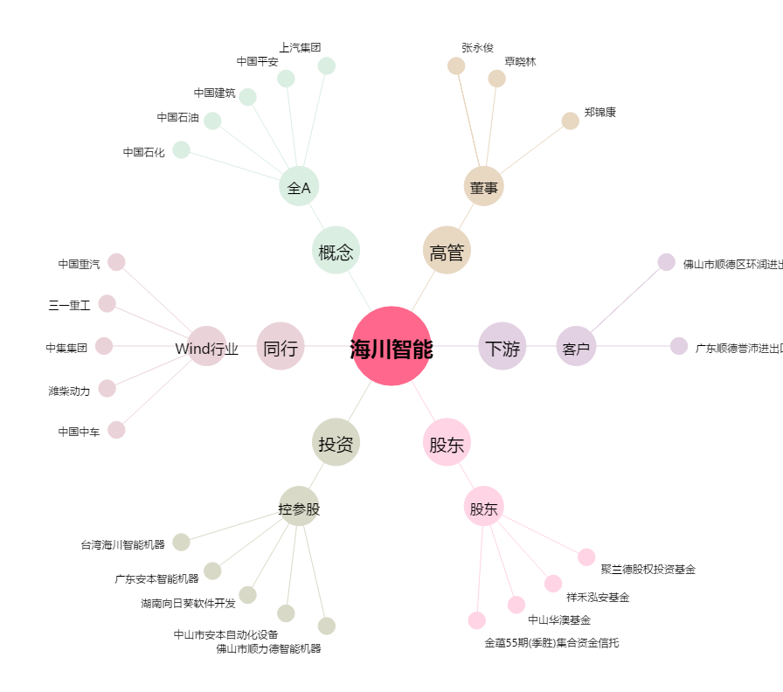
海川智能[300720.SZ] - 关系概览图

